申込の手引き
 | 太田山野営場カレンダーは https://scout-council-hamamatsu.org/ （ボーイスカウト浜松連合協議会HP）
 | 太 田 山 野 営 場 利 用 手 順 |  |  |  |  | (文責：太田山委員会）2025/11/11

申込者 |  |  |  | 予約管理 | カギ管理 |  | 会計

利用申込ohtayama-group@shizuoka.scout.jpへEmail送付
 |  |  | ｽｹｼﾞｭｰﾙ表にて 空き確認 | 利用申込書 E-mail（無い場合はＦＡＸ）

申込後
１週間以内空き確認
NO
不承認E-mail（orFAX）

YES
承認E-mail or FAX（＝利用許可証）
【太田山負担金 納入団】
配電盤 カギ は団管理
【一般利用】
使用開始時に
太田山委員立ち会い
受取 あるいは 郵送
利用開始

【太田山負担金 納入団】
配電盤 カギ は団管理
【一般利用】
使用終了時に
太田山委員立ち会い
受取 あるいは 郵送
利用終了
日誌記入
使用料確認書記入ohtayama-group@shizuoka.scout.jpへEmail送付
日誌
使用料確認

 |  |  |  | 利用日誌/使用料報告書 E-mail（無い場合はＦＡＸ）
日誌/使用料計算に不明な部分がある場合 確認

 |  | 利用後１週間以内
使用料
振込確認
使用料振込

アクセス図
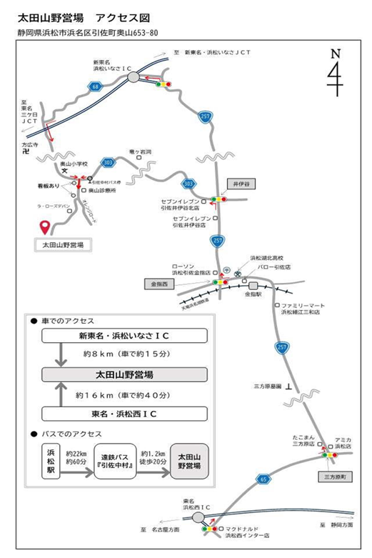

場内地図
